Taul1 (2)
8.8 Peruskoulun jälkeistä tutkintoa vailla olevat maakunnittain 2014
8.8 Personer som saknar examen efter grundskolan landskapsvis 2014
8.8 Persons without post-comprehensive educational degree by region in 2014

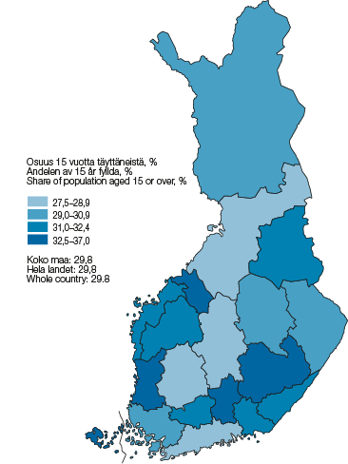

Maakunta |  | Osuus 15 vuotta täyttäneistä, %
Landskap |  | Andelen av 15 år fyllda, %
Region |  | Share of population aged 15 or over, %

01 | Uusimaa – Nyland – Uusimaa | 28.6
02 | Varsinais-Suomi – Egentliga Finland – Varsinais-Suomi | 30.0
04 | Satakunta – Satakunta – Satakunta | 32.6
05 | Kanta-Häme – Egentliga Tavastland – Kanta-Häme | 31.2
06 | Pirkanmaa – Birkaland – Pirkanmaa | 27.5
07 | Päijät-Häme – Päijänne-Tavastland – Päijät-Häme | 32.5
08 | Kymenlaakso – Kymmenedalen – Kymenlaakso | 32.1
09 | Etelä-Karjala – Södra Karelen – South Karelia | 32.2
10 | Etelä-Savo – Södra Savolax – Etelä-Savo | 32.7
11 | Pohjois-Savo – Norra Savolax – Pohjois-Savo | 29.3
12 | Pohjois-Karjala – Norra Karelen – North Karelia | 30.1
13 | Keski-Suomi – Mellersta Finland – Central Finland | 28.7
14 | Etelä-Pohjanmaa – Södra Österbotten – South Ostrobothnia | 32.2
15 | Pohjanmaa – Österbotten – Ostrobothnia | 31.1
16 | Keski-Pohjanmaa – Mellersta Österbotten – Central Ostrobothnia | 32.6
17 | Pohjois-Pohjanmaa – Norra Österbotten – North Ostrobothnia | 27.7
18 | Kainuu – Kajanaland – Kainuu | 31.3
19 | Lappi – Lappland – Lapland | 30.0
21 | Ahvenanmaa – Åland – Åland | 37.0

 | Koko maa – Hela landet – Whole country | 29.8

Aluejako 1.1.2016 mukainen – Områdesindelningen enligt 1.1.2016 – Regional division as on 1 January 2016

Lähde – Källa – Source: SVT: Tilastokeskus, Väestön koulutusrakenne – FOS: Statistikcentralen, Befolkningens utbildningsstruktur – OSF: Statistics Finland, Educational structure of population

Taul1
8.8 Tutkinnon suorittaneiden pääasiallinen toiminta asuinmaakunnan mukaan 2015
8.8 Huvudsaklig verksamhet bland befolkningen som avlagt examen efter bostadslandskap 2015
8.8 Main activity of population with educational qualification by region of residence, 2015

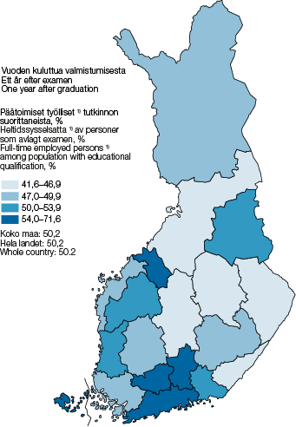

Maakunta |  | Päätoimiset työlliset 1) tutkinnon suorittaneista, %
Landskap |  | Heltidssysselsatta 1) av personer som avlagt examen, %
Region |  | Full-time employed persons 1) among population with educational qualification, %

 |  | Vuoden kuluttua valmistumisesta – Ett år efter examen – One year after graduation
01 | Uusimaa – Nyland – Uusimaa | 54.3
02 | Varsinais-Suomi – Egentliga Finland – Varsinais-Suomi | 48.8
04 | Satakunta – Satakunta – Satakunta | 50.7
05 | Kanta-Häme – Egentliga Tavastland – Kanta-Häme | 56.3
06 | Pirkanmaa – Birkaland – Pirkanmaa | 47.5
07 | Päijät-Häme – Päijänne-Tavastland – Päijät-Häme | 54.0
08 | Kymenlaakso – Kymmenedalen – Kymenlaakso | 53.4
09 | Etelä-Karjala – Södra Karelen – South Karelia | 44.9
10 | Etelä-Savo – Södra Savolax – Etelä-Savo | 47.8
11 | Pohjois-Savo – Norra Savolax – Pohjois-Savo | 46.9
12 | Pohjois-Karjala – Norra Karelen – North Karelia | 41.6
13 | Keski-Suomi – Mellersta Finland – Central Finland | 42.8
14 | Etelä-Pohjanmaa – Södra Österbotten – South Ostrobothnia | 50.8
15 | Pohjanmaa – Österbotten – Ostrobothnia | 47.6
16 | Keski-Pohjanmaa – Mellersta Österbotten – Central Ostrobothnia | 54.8
17 | Pohjois-Pohjanmaa – Norra Österbotten – North Ostrobothnia | 46.7
18 | Kainuu – Kajanaland – Kainuu | 50.6
19 | Lappi – Lappland – Lapland | 49.3
21 | Ahvenanmaa – Åland – Åland | 71.6

 | Koko maa – Hela landet – Whole country | 50.2

1) Päätoimisiksi työllisiksi luetaan henkilöt, joilla oli voimassaoleva työsuhde vuoden viimeisellä viikolla – Som heltidssysselsatta räknas de personer som hade ett gällande anställningsförhållande under årets sista vecka – Persons with a valid employment relationship in the last week of the year are included in full-time employed persons.

Aluejako 1.1.2017 mukainen – Områdesindelningen enligt 1.1.2017 – Regional division as on 1 January 2017

Lähde – Källa – Source: SVT: Tilastokeskus, Väestön koulutusrakenne – FOS: Statistikcentralen, Befolkningens utbildningsstruktur – OSF: Statistics Finland, Educational structure of population

